Profilierung Übersichtsseit
Profilierung der XJustiz-Nachricht(en)
für den/die Kommunikationsanlässe Ersuchen Notar an Gemeinde und Sachentscheidung Gemeinde an Notar

Der XJustiz-Standard ist generisch aufgebaut und basiert auf einem „Baukastenprinzip". Er sieht für die verschiedenen Kommunikationsanlässe bestimmte XJustiz-Nachrichten vor, die aus generischen Teilen für immer wiederkehrende Daten (Nachrichtenkopf, Grunddaten, Schriftgutobjekte mit Daten zur Nachricht, zu Beteiligten, zum Verfahren oder zu Dokumenten und Akten) sowie fachspezifischen Teilen, die nur in bestimmten fachlichen Anlässen benötigt werden (z.B. Daten zur Tat in Straf- und Ordnungswidrigkeitssachen), bestehen.

Für konkrete fachliche Szenarien kann es notwendig sein, durch eine Profilierung (auch Ausprägung genannt) eine Konkretisierung der allgemeinen Modellierung vorzunehmen. Eine Profilierung schränkt den generischen Standard gezielt ein und legt fest, welche Elemente bei einem bestimmten Kommunikationsanlass auf welche Weise verwendet werden.

Die Profilierung ist immer eine Teilmenge des generischen Standards. Das bedeutet, dass eine Profilierung den Standard nur einschränken, nicht aber erweitern darf. So ist es zum Beispiel nicht möglich, ein Element, das gemäß Standard nur einmal vorkommen darf, durch die Profilierung mehrfach zu erlauben. Dadurch wäre die Profilierung nicht mehr valide. Es ist jedoch möglich, ein optionales Element in einem bestimmten Kommunikationsanlass als Pflichtfeld zu profilieren.

Zusammenfassend ist festzuhalten, dass jede valide XML-Nachricht, die nach den Vorgaben einer Profilierung erstellt wurde, auch eine valide Nachricht des XJustiz-Standards sein muss. Die Profilierung definiert somit eine Teilmenge der zulässigen Elemente.

Die Profilierung wird von der BLK-AG IT-Standards in der Justiz koordiniert und in enger Zusammenarbeit mit den Fachanwendern durchgeführt.

Die Ergebnisse der Profilierung sind in dieser EXCEL-Datei dokumentiert. Die einzelnen Tabellenblätter enthalten jeweils die Gesamtheit aller Elemente einer XJustiz-Nachricht, um darzustellen, welche Elemente der XJustiz-Standard grundsätzlich vorsieht sowie die Profilierung.

Um die Ansicht auf die Elemente, die für einen Kommunikationsanlass profiliert wurden, zu beschränken, steht die Filterfunktion zur Verfügung.

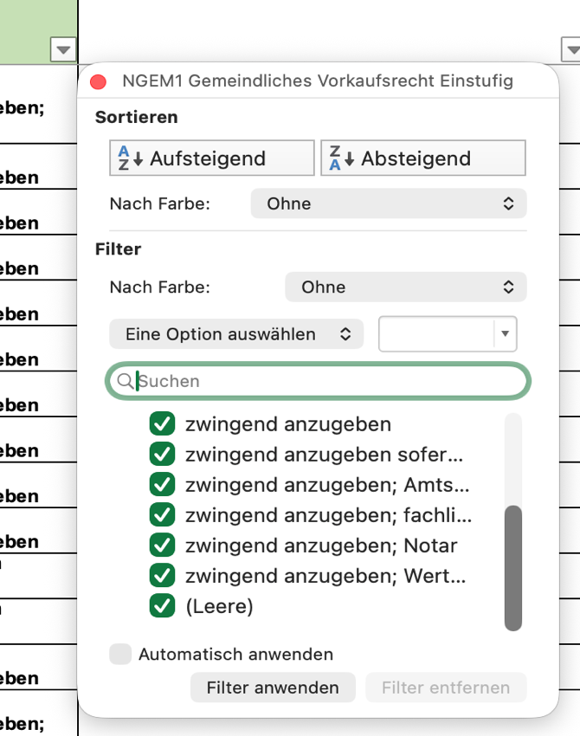

Im Filtermenü kann das Häkchen bei „Leer" entfernt werden. Dadurch werden ausschließlich die profilierten Elemente der Nachricht angezeigt.

Weitere Hinweise zur Verwendung der EXCEL-Tabellen

Im XJustiz-Standard können einfache Elemente und komplexe Elemente vorkommen. Ein einfaches Element dient der Übermittlung einer bestimmten Information. Ein komplexes Element besteht immer aus untergeordneten Elementen (Kindelementen) und stellt selbst keine Hülle für eine bestimmte Information dar. Es bietet vielmehr die Möglichkeit zur Bildung von Informationsclustern und darf als Überschrift verstanden werden. Komplexe Elemente sind in der Tabelle daher farblich hinterlegt.

Bestimmte Elemente sind als Auswahl modelliert. Für diese Elemente stehen mindestens zwei oder mehr Elemente zur Auswahl. Es ist immer das einschlägige Element auszuwählen. Hinweis: Auswahl-Elemente sind aus technischen Gründen jeweils als Pflichtfelder (Anzahl = 1), gekennzeichnet.

Für jedes Element ist im XJustiz-Standard angegeben, wie oft es vorkommen darf (sogenannte Kardinalitäten) Die Kardinalitäten sind in der Spalte „Anzahl" mit nachfolgender Bedeutung aufgeführt:

Spalte Anzahl: Beschreibung:
1 Pflicht, muss genau einmal vorkommen
1..n Pflicht, muss mindestens einmal kann auch mehrfach vorkommen
0..1 Optional, muss nicht, kann aber genau einmal vorkommen
0..n Optional, muss nicht, kann aber mehrfach vorkommen

